2023_01_data
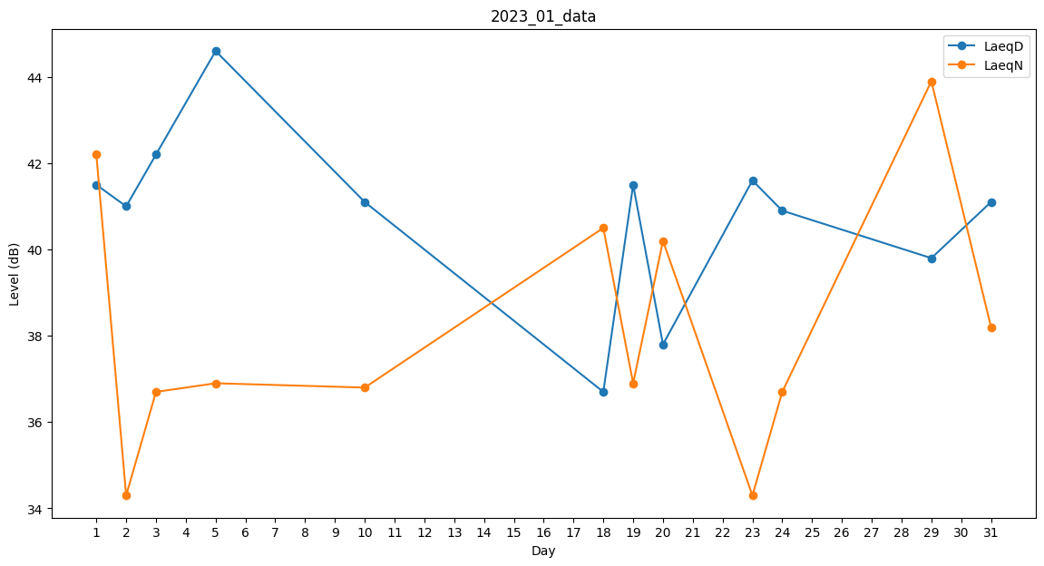
Day | LaeqD | LaeqN
1 | 41.5 | 42.2
2 | 41 | 34.3
3 | 42.2 | 36.7
4 | 46.7 | 0
5 | 44.6 | 36.9
6 | 43.3 | 0
7 | 43 | 0
8 | 0 | 0
9 | 0 | 0
10 | 41.1 | 36.8
11 | 0 | 0
12 | 42.5 | 0
13 | 0 | 28.7
14 | 40.1 | 0
15 | 0 | 34.5
16 | 36.2 | 0
17 | 0 | 0
18 | 36.7 | 40.5
19 | 41.5 | 36.9
20 | 37.8 | 40.2
21 | 41.2 | 0
22 | 0 | 0
23 | 41.6 | 34.3
24 | 40.9 | 36.7
25 | 0 | 36.8
26 | 33.7 | 0
27 | 0 | 0
28 | 39.7 | 0
29 | 39.8 | 43.9
30 | 38.8 | 0
31 | 41.1 | 38.2

